0517

プロジェクト開発演習
進捗報告 |  | 日付： | 2019-05-17
チーム名 | SSH48
全体状況 |  |  |  | 問題点 | 対策
作るシステムの全貌は決定。システム名が「エアー来んやん！」に決定。システムロゴ、システムアイコンが完成。各自分担しシステム作成の準備は順調 |  |  |  | 初めて触るツールのため、わからない事が多い | 二人で同じ作業を行い効率を上げている。

個別状況
氏名 | 担当内容 |  | 状況 | 問題点 | 対策
酒井春華 | 画面レイアウトと成果物作成補助 |  | 完成 | 作成したが、Pollyを使う可能性がある | Polly版も作成 | Airbo
中村けんや | 成果物作成 |  | 全体の半分の成果物完成 | 成果物内の言葉の統一ができていない | シソーラス定義を早めに行う
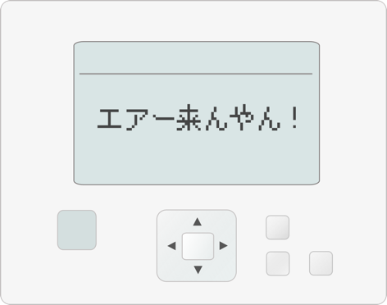
木村魁人 | SlackBotの作成 |  | 今週のノルマは達成、投票機能の作成中 | 投票機能が有料アプリを使用するが必須の可能性がある | アルゴリズムで投票機能を再現する方法を模索中
小嶋大地
中西翔太郎 | ラズベリーパイの仕様確認 |  | 今週のノルマは達成、DB設計書を作成中 | 実戦段階までは行っていない | 部品調達中
田中奏多

